Sheet2
 |  | Initial Value | x1 | 0.7 | Proses:
 | x1 |  | x2 | 0.8 | 1. | Langkah 1: Menghitung output Neuron 4 (y4), Neuron 5 (y5), Neuron 6 (y6), dan Error menggunakan sigmoid function
 | x2 |  | x3 | 0.9 | 2. | Langkah 2: Hitung error gradient untuk Neuron 6 di Output Layer dan weight corrections
 | x3 |  | α (learning rate) | 0.1 | 3. | Langkah 3: Hitung error gradients untuk Neuron 4 dan Neuron 5 di Middle Layer/Hidden Layer
 |  |  | T (Threshold) | -1 | 4. | Langkah 4: Hitung weight corrections
Diketahui |  |  | Yd,6 | 0 | 5. | Langkah 5: Hitung semua weights dan theta pada arsitektur yang telah diperbarui
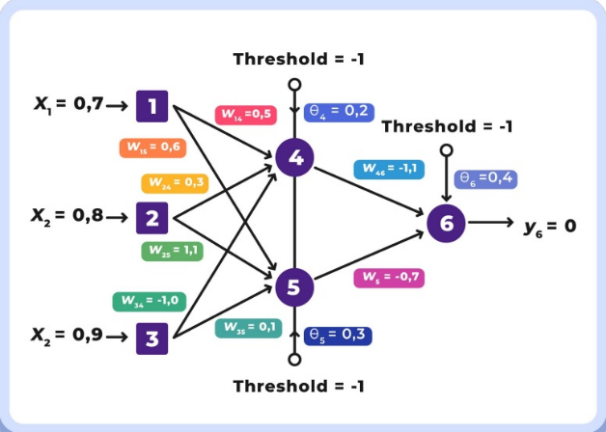
 |  | Initial Random | w1,4 | 0.5 | e (euler number) |  | 2.7182818285
 |  |  | w1,5 | 0.6
 |  |  | w2,4 | 0.3 | Langkah 1 |  |  |  |  | Hasil | Langkah 4
 |  |  | w2,5 | 1.1 | y4 |  |  |  | -0.51 | 0.37519352553 | Δw1,4 |  |  | 0.00020330803731
 |  |  | w3,4 | -1 |  |  |  |  |  |  | Δw2,4 |  |  | 0.00023235204264
 |  |  | w3,5 | 0.1 | y5 |  |  |  | 1.09 | 0.74838172161 | Δw3,4 |  |  | 0.00026139604797
 |  |  | w4,6 | -1.1 |  |  |  |  |  |  | Δθ4 |  |  | 5.8088010661E-05
 |  |  | w5,6 | -0.7 | y6 |  |  |  | -1.3365800832 | 0.20807302521 | Δw1,5 |  |  | 0.00019960240747
 |  |  | θ4 | 0.2 |  |  |  |  |  |  | Δw2,5 |  |  | 0.00022811703711
 |  |  | θ5 | 0.3 | e |  |  |  |  | -0.20807302521 | Δw3,5 |  |  | 0.00025663166675
 |  |  | θ6 | 0.4 |  |  |  |  |  |  | Δθ5 |  |  | 8.5543888915E-05
 |  |  |  |  | Langkah 2
 |  |  |  |  | δ6 |  |  | -0.034285990403 | Langkah 5
 |  |  |  |  | Δw4,6 |  |  | 0.0017485855106 | weights |  |  |  | theta
 |  |  |  |  | Δw5,6 |  |  | -0.0037371729539 | w1,4 |  |  | 0.00010165401866 | θ4 |  | 1.1617602132E-05
 |  |  |  |  | δ6 |  |  | 0.0034285990403 | w1,5 |  |  | 0.00011976144448 | θ5 |  | 2.5663166675E-05
 |  |  |  |  |  |  |  |  | w2,4 |  |  | 6.9705612793E-05 | θ6 |  | 0.0013714396161
 |  |  |  |  | Langkah 3 |  |  |  | w2,5 |  |  | 0.00025092874082
 |  |  |  |  | δ4 |  |  | 0.002904400533 | w3,4 |  |  | -0.00026139604797
 |  |  |  |  | δ5 |  |  | 0.0028514629638 | w3,5 |  |  | 2.5663166675E-05
 |  |  |  |  |  |  |  |  | w4,6 |  |  | -0.0019234440616
 |  |  |  |  |  |  |  |  | w5,6 |  |  | 0.0026160210678

